상품제안서
수첩형메모잇 기본대형 먹1도(주문제작형) | 상품코드: S26025

 |  |  |  |  |  |  | 02-713-8555 | www.synergygift.co.kr
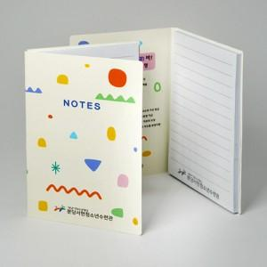

【상세/제작정보】 | <p><span style="font-size: 14pt;">※ 운임비 별도 발생 됩니다.</span></p>

【인쇄/포장옵션】 | 풀칼라 / OPP(비닐)

【공급단가】 | 수량 | 1,000~ | 2,000~ | 3,000~ | 5,000~ | 10,000~
*VAT별도 | 20매 | 540원 | 500원 | 470원 | 430원 | 370원
 | 30매 | 660원 | 620원 | 590원 | 530원 | 480원
 | 50매 | 840원 | 810원 | 770원 | 720원 | 680원
 | 100매 | 1,690원 | 1,580원 | 1,510원 | 1,400원 | 1,260원

【상품 URL】 | https://www.synergygift.co.kr:443/src/goods_detail.php?gdno=26025

